Print form
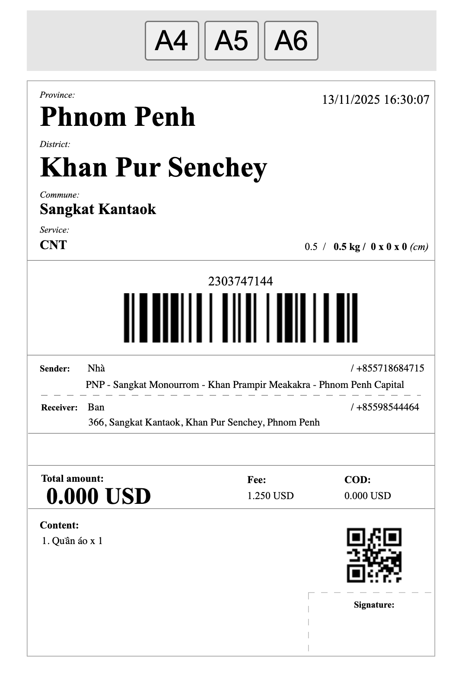
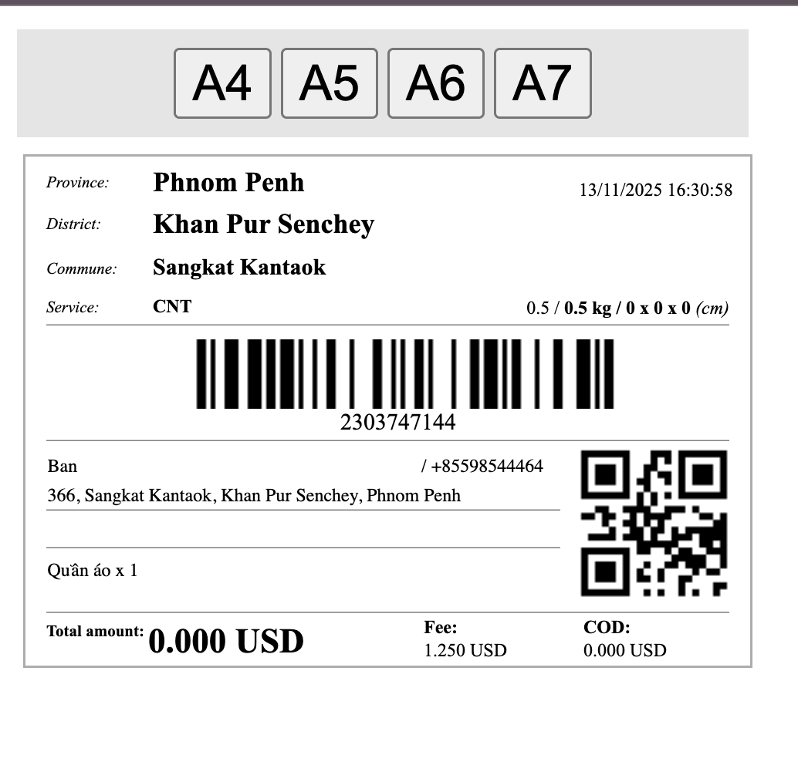

 |  | English | Cambodia | Chinese | Cam-Nita | Cambodia | Chinese
 |  | Province | ខេត្ត |  | ខេត្ត
 |  | District | ស្រុក |  | ស្រុក
 |  | Commune | ឃុំ |  | ឃុំ
 |  | Service | សេវាកម្ម |  | សេវាកម្ម
 |  | Sender | អ្នកផ្ញើ |  | អ្នកផ្ញើ
 |  | Receiver | អ្នកទទួល |  | អ្នកទទួល
 |  | Total amount | ចំនួនទឹកប្រាក់សរុប |  | សរុប
 |  | Fee | ថ្លៃសេវា |  | តម្លៃផ្ញើ
 |  | COD | ប្រតិបត្តិការ​ទូទាត់​ថ្លៃ​សេវា​ (COD) |  | ថ្លៃអីវ៉ាន់ COD
 |  | Content | ខ្លឹមសារ |  | ទំនិញ
 |  | Signature | ហត្ថលេខា |  | ហត្ថលេខា

UPDATE NHÃN IN MỚI 15/01/2026

VI | EN | Cam

